保单基本信息表(ProCMain)
字段中文名 | 字段说明 | 适用险类 | 对应业务表 | 字段 | 默认值 | 字段说明 | 待确认
交易编码 | 流水号：公司编码+日期（YYYYMMDD）+14位流水，流水号是每天的流水号，每天都是从“00000000000001”开始。其中日期为交易编码产生时当前的系统日期 | 全险种 | 保单基本信息表
公司编码 | 保险行业保险公司总公司编码，对应《业务代码表》中的“保险机构代码”。上海保险交易所报送城乡居民住宅地震巨灾保险业务时，该字段上报业务归属机构的机构编码。 | 全险种 |  |  |  | 000133
保单编号 | 保险单的编号，交易业务类型为“预收保费”时，该字段默认为'000000"对应二期该表中的“保单号” | 全险种 | ods_f_agr_policy | policy_no
投保单编号 | 投保单的编号。对应二期该表中的“投保单号” | 全险种 | ods_f_agr_policy | proposal_no
被续保保单编号 | 被续保保单号用于记录续保保单的上一年保单号。对应二期该表中的“被续保保单号” | 全险种 | ods_f_agr_policy | renewed_policy_no
产品编号 | 保单产品代码，对应产品模块【产品信息】中“产品编号”。对应二期该表中的“产品代码” | 全险种 | ods_f_agr_policy | product_code
统保编号 | 涉及到统保业务的记录的对应的统保编号。 | 全险种 | ods_f_agr_policy | 协议号 agreement_no
保单种类代码 | 对应《业务代码表》中的“保单种类代码” | 全险种 | ods_f_agr_policy | policy_type_cd | 1 | 保单类型，1-普通保单、2-开口保单、3-预约保单、4-暂保单
业务性质代码 | 对应《业务代码表》中的“业务性质代码” | 全险种 | ods_f_agr_policy | 渠道类型 channel_type_code channel_type_code； 05，为0-直接 其他为代理
语种代码 | 对应《业务代码表》中的“语种代码” | 全险种 |  |  | C | 中文
保单团个性质代码 | 以投保人是个人还是团体来区分，对应《业务代码表》中的“保单团个性质代码”。 | 全险种 | ods_f_agr_policy | individual_or_group_type_cd
起保时间 | 保险合同的起保时间。 | 全险种 | ods_f_agr_policy | policy_start_dt
终保时间 | 保险合同的终保时间。 | 全险种 | ods_f_agr_policy | policy_end_dt
签单时间 | 签单时间：客户投保单签字日期，保险公司插入后不会修改,格式为“YYYY-MM-DDHH:MM:SS”，意外险、健康险必填。 | 全险种 | ods_f_agr_policy | sign_dt
录单时间 | 录单时间：投保单录入完毕时间，格式为“YYYY-MM-DDHH:MM:SS”，财产险必填。 | 家财险、保证险、企财险、信用险、责任险、工程险、货运险、船舶险、特殊风险 | ods_f_agr_policy | proposal_input_dt
核保结论时间 | 核保通过的时间。 | 全险种 | ods_f_agr_underwriting | underwriting_end_dt
财产险核保结论代码 | 对应《业务代码表》中的“财产险核保结论代码”，家财险、保证险该字段必填，交易业务类型为“预收保费”时，该字段可以为空 | 家财险、保证险、企财险、信用险、责任险、工程险、货运险、船舶险、特殊风险 | ods_f_agr_underwriting | underwriting_status_cd | 01 | 核保通过 | 码值：1-通过 2-未通过 3-转人工
人身险核保结论代码 | 对应《业务代码表》中的“人身险核保结论代码”，意外险、健康险该字段必填，交易业务类型为“预收保费”时，该字段可以为空 | 意外险、健康险 |  |  | 10 | 标准体
核保结论说明 | 核保结论的文字描述，交易业务类型为“预收保费”时，该字段可以为空 | 全险种 | ods_f_agr_underwriting | underwriting_msg
保单生成时间 | 生成正式保单的时间，格式为“YYYY-MM-DD HH:MM:SS”，交易业务类型为“预收保费”时，该字段可以为空。 | 全险种 | ods_f_agr_policy | gmt_create
保单终止日期 | 承保时为空，当保单状态终止时该字段必填，交易业务类型为“预收保费”时，该字段可以为空 | 全险种 | ods_f_agr_policy | invalid_dt
保单终止原因代码 | 若保单状态为3终止，则该字段必填；对应《业务代码表》中的“保单终止原因代码”。交易业务类型为“预收保费”时，该字段可以为空 | 全险种 | ods_f_agr_policy | policy_invalid_reason_cd |  | 保单失效原因代码 | 码值：1-满期终止 2-理赔终止 3-退保 4-犹豫期退保 5-逾期终止 6-等待期出险退保 7-注销 8-转换 9-公司解约 10-拒保终止 11-保单迁出 12当日撤单 13-团体减人 99-其他
保险投资金原币币别代码 | 保险投资金的原币币别代码，对于原币包括两个及以上币种的情况，应将多种原币币种转换为其中任意的某一种原币币种进行报送。对应《业务代码表》中的“货币代码”，填报数字代码。对应二期该表中的“币别代码” | 意外险 健康险 |  |  |  | 无
保险投资金原币金额 | 累计在该账户中缴纳的费用的原币金额，即：认申购额，保险人销售财产保险投资型保险产品累计收取的保险投资金本金,包含追加投保。投资型产品必填。对于原币包括两个及以上币种的情况，应将多种原币金额转换为其中任意的某一种原币金额进行报送。 | 意外险 健康险 |  |  |  | 无
保险投资金 | 累计在该账户中缴纳的费用，即：认申购额，保险人销售财产保险投资型保险产品累计收取的保险投资金本金,包含追加投保。投资型产品必填。 |  |  |  |  | 无
总保险投资金余额原币币别代码 | 总保险投资金余额的原币币别代码。对于原币包括两个及以上币种的情况，应将多种原币币种转换为其中任意的某一种原币币种进行报送。投资型产品必填。 |  |  |  |  | 无
总保险投资金余额原币金额 | 在该账户中缴纳的总保险投资金余额的原币金额。投资型产品必填。对于原币包括两个及以上币种的情况，应将多种原币金额转换为其中任意的某一种原币金额进行报送。 1）针对预定型产品，保险投资余额=未到期保险投资金本金，即本报告期期末，保险人持有的未到期保险投资金本金 2）针对非预定型产品，为报告期期末，按公允价值估值的投资账户资产价值，等于非预定收益产品的“当期账户份额*当期份额净值”。 |  |  |  |  | 无
总保险投资金余额 | 在该账户中缴纳的总保险投资金余额，转换成人民币后的金额。投资型产品必填。 1）针对预定型产品，保险投资余额=未到期保险投资金本金，即本报告期期末，保险人持有的未到期保险投资金本金 2）针对非预定型产品，为报告期期末，按公允价值估值的投资账户资产价值，等于非预定收益产品的“当期账户份额*当期份额净值”。 | 全险种 |  |  |  | 无
退保支付金额原币币别代码 | 退保支付金额的原币币别代码。对于原币包括两个及以上币种的情况，应将多种原币币种转换为其中任意的某一种原币币种进行报送。 | 全险种 | t_agr_endorsement |  |  |  | 待确认批改类型为退保并且批单中的金额和币别
退保支付金额原币金额 | 未到期保险合同全部或部分提前解除或终止时，保险人支付给投保人或被保险人的原币金额，实际支付原币金额；对于投资型产品，退保支付金额原币金额包含赎回原币金额。对于原币包括两个及以上币种的情况，应将多种原币金额转换为其中任意的某一种原币金额进行报送。 | 全险种 | t_agr_endorsement
退保支付金额 | 未到期保险合同全部或部分提前解除或终止时，保险人支付给投保人或被保险人的金额，实际支付金额；对于投资型产品，退保支付金额包含赎回金额 | 全险种 | t_agr_endorsement
总保险金额原币币别代码 | 总保险金额的原币币别代码。对于原币包括两个及以上币种的情况，应将多种原币币种转换为其中任意的某一种原币币种进行报送。 | 全险种 | ods_f_agr_policy | currency_cd
总保险金额原币金额 | 保单下所有责任对应的原币保额之和。对于原币包括两个及以上币种的情况，应将多种原币金额转换为其中任意的某一种原币金额进行报送。 | 全险种 | ods_f_agr_policy | orig_total_insured_amount
总保险金额 | 保单下所有责任对应的保额之和，转换成人民币后的金额。 | 全险种 | ods_f_agr_policy | total_insured_amount
保单总含税保费原币币别代码 | 保单总含税保费的原币币别代码。对于原币包括两个及以上币种的情况，应将多种原币币种转换为其中任意的某一种原币币种进行报送。 | 全险种 | ods_f_agr_policy | currency_cd
保单总含税保费原币金额 | 保单下所有责任对应的原币含税保费之和，保单总含税保费原币金额=不含税保费原币金额+增值税税额原币金额。对于原币包括两个及以上币种的情况，应将多种原币金额转换为其中任意的某一种原币金额进行报送。 | 全险种 | ods_f_agr_policy | orig_gross_premium
保单总含税保费 | 保单下所有责任对应的含税保费之和，转换成人民币后的金额，保单总含税保费=不含税保费+增值税税额。 | 全险种 | ods_f_agr_policy | gross_premium
不含税保费原币币别代码 | 不含税保费的原币币别代码。对于原币包括两个及以上币种的情况，应将多种原币币种转换为其中任意的某一种原币币种进行报送。 | 全险种 | ods_f_agr_policy | currency_cd
不含税保费原币金额 | 保单下所有责任对应的不含税原币保费之和。对于原币包括两个及以上币种的情况，应将多种原币金额转换为其中任意的某一种原币金额进行报送。 | 全险种 | ods_f_agr_policy | orig_premium_without_tax
不含税保费 | 保单下所有责任对应的不含税保费之和，转换成人民币后的金额。 | 全险种 | ods_f_agr_policy | premium_without_tax
总累计保费原币币别代码 | 总累计保费的原币币别代码。对于原币包括两个及以上币种的情况，应将多种原币币种转换为其中任意的某一种原币币种进行报送。 | 全险种 | ods_f_agr_policy | currency_cd
总累计保费原币金额 | 该保单已经缴纳并核销的原币保费合计。对于原币包括两个及以上币种的情况，应将多种原币金额转换为其中任意的某一种原币金额进行报送。 | 全险种 | ods_f_agr_policy | orig_gross_premium
总累计保费 | 该保单已经缴纳并核销的保费合计，转换成人民币后的金额。 | 全险种 | ods_f_agr_policy | gross_premium
增值税税额原币币别代码 | 增值税税额的原币币别代码。对于原币包括两个及以上币种的情况，应将多种原币币种转换为其中任意的某一种原币币种进行报送。 | 全险种 | ods_f_agr_policy | currency_cd
增值税税额原币金额 | 保单下所有责任对应的原币税款之和。对于原币包括两个及以上币种的情况，应将多种原币金额转换为其中任意的某一种原币金额进行报送。 | 全险种 | ods_f_agr_policy | orig_tax_amount
增值税税额 | 保单下所有责任对应的税款之和，转换成人民币后的金额。对应二期该表中的“税额” | 全险种 | ods_f_agr_policy | tax_amount
保险费率 | 等于保单总含税保费/总保险金额，涉及信用险最低保费业务时，保额为0，该字段可空。对应二期该表中的“费率”，取值范围0-1。 | 全险种 | ods_f_agr_policy | gross_premium/total_insured_amount |  | ???
总附加险保费原币币别代码 | 总附加险保费的原币币别代码。对于原币包括两个及以上币种的情况，应将多种原币币种转换为其中任意的某一种原币币种进行报送。 | 全险种
总附加险保费原币金额 | 总附加险含税原币保费。对于原币包括两个及以上币种的情况，应将多种原币金额转换为其中任意的某一种原币金额进行报送。 | 全险种
总附加险保费 | 总附加险含税保费，转换成人民币后的金额。 | 全险种
被保险人数量 | 保单下被保险人的人数 | 全险种 | t_agr_policy_participant | policy_participant_type_cd=1 1、个单时，policy_participant_type_cd=1 2、团单，取所有分单对应的policy_participant_type_cd=1的总被保人和 |  | t_agr_endorsement.after_policy_version字段记录此批单批改后的最新保单的版本号
自动转账续保标志 | 保单到期后，是否自动续保，对应《业务代码表》中的“自动转账续保状态代码”。对应二期该表中的“自动转账续保状态代码” | 全险种
约定分期交费次数 | 投保时约定分期交付保费的次数 | 全险种 | ods_f_agr_policy | 1、保单是分期缴费分期标识 installmentFlag 默认为“非分期” payment_plan_flag_cd 2、保单分期基数@董鹏确认？
核保类型代码 | 对应《业务代码表》中的“核保类型代码”，交易业务类型为“预收保费”时，该字段可以为空 | 全险种 | ods_f_agr_policyods_f_agr_underwriting | underwriting_type_cd |  |  | 码值：0-自核 1-人工核保
联共保类型代码 | 对应《业务代码表》中的“联共保类型代码”，交易业务类型为“预收保费”时，该字段可以为空 | 全险种 | ods_f_agr_policy | coinsurance_flag_cd 0=非共保 1=共保
交叉销售标志 | 财险公司通过所属集团的其他子公司进行的销售业务即为交叉销售；对应《业务代码表》中的“交叉销售标志” | 全险种 |  |  | 0 | 否
销售渠道类型代码 | 保险经营机构向客户提供保险产品和服务的途径的代码，对应《业务代码表》中的“销售渠道类型代码”，要求报送末级销售渠道 | 全险种 | ods_f_agr_policy | channel_type_code
分保标志 | 对应《业务代码表》中的“分保标志”，交易业务类型为“预收保费”时，该字段可以为空 | 全险种 | ods_f_agr_policy | is_facultative_reins 0，否 1，是
统保标志 | 对应《业务代码表》中的“统保标志”，交易业务类型为“预收保费”时，该字段可以为空 | 全险种
家庭单标志 | 意外险，健康险该字段必填，对应《业务代码表》中的“家庭保单标记代码” | 意外险、健康险
保单状态代码 | 保单状态中文描述，对应《业务代码表》中的“保单/险种/责任状态代码”，交易业务类型为“预收保费”时，该字段可以为空 | 全险种 | ods_f_agr_policy | policy_status_cd |  |  | 码值：0-待生效 1-有效 2-终止 3-中止 9-未知 99-其他
保险费支付方式代码 | 保险费的支付方式，如现金、银行卡等，对应《业务代码表》中的“收付款方式代码” | 全险种 |  | 30
司法管辖代码 | 对应《业务代码表》中的“司法管辖代码” | 全险种 | ods_f_agr_policy | 司法管辖 ，judical_scope_cd |  |  | 码值：1-中国境内（港、澳、台除外） 2-中国境内（包含港、澳、台） 3-世界范围（美、加除外） 4-世界范围（包含美、加地区）
承保地区代码 | 实际出具保单的机构所对应的地区代码，对应《业务代码表》中的“县及县以上行政区划代码”，要求报送到县级行政区划。 | 全险种 | ods_f_agr_policy | substr(issue_org_code,2,6)从第二位开始截取6位后和国标匹配，如果截取到的都是0，则规划到310000.
受益人类型代码 | 当保单涉及附加意外险条款时，该字段必传，如该字段为“法定”时，保险公司需要组织一条法定受益人上报到保单受益人信息表中；如果该字段为“指定”时，保单受益人信息必传；对应《业务代码表》中的“受益人类型代码”。 | 意外险、健康险、工程险、货运险、船舶险、特殊风险 | ods_f_agr_policy | beneficiary_type_cd
出单机构编号 | 保险公司系统自行记录的具体出单的分支机构代码。对应二期该表中的“出单机构代码” | 全险种 | ods_f_agr_policy | issue_org_code
签单地点 | 签单地点，填写出单机构地址 | 全险种
管理机构代码 | 负责向所属监管辖区保监局报送数据的机构代码。对应《业务代码表》中的“保险分支机构代码”。对应二期该表中的“管理机构代码” | 全险种 | ods_f_agr_policy | issue_div_code
管理机构名称 | 负责向所属监管辖区保监局报送数据的机构名称。 | 全险种 | ods_f_agr_policy | issue_div_code
监管辖区代码 | 该保单管理机构所属的监管辖区，包含31个省和5个单列市，对应《业务代码表》中的“监管辖区代码” | 全险种 |  | substr(issue_org_code,2,6)从第二位开始截取6位后和国标匹配，如果截取到的都是0，则规划到310000.
监管辖区名称 | 监管辖区代码对应的辖区名称 | 全险种 |  | substr(issue_org_code,2,6)从第二位开始截取6位后和国标匹配，如果截取到的都是0，则规划到310000.
涉农标志 | 保险合同涉及农业保险以外，其他为农业服务业、农村、农民直接提供保险保障的保险，包括涉及农用机械、农用设备、农用设施、农房等农业生产生活资料，以及农产品储藏和运输、农产品初级加工、农业信贷、农产品销售等活动的财产保险及农民的寿命和身体等方面的人身保险判断标志。 | 全险种 |  |  | 否
争议解决方式代码 | 保险合同争议解决方式。 | 全险种 | ods_f_agr_policy | dispute_resolution_cd | 诉讼 |  | 码值：1-诉讼 2-仲裁
见费出单标志 | 保险合同见费出单标志。 | 全险种 |  |  |  |  | ‘’@资金小明确认，通过billno与资金那边关联数据
续保标志 | 保险公司依据自身规则判断保险合同属于新保或续保。 | 全险种 | ods_f_agr_policy | underwrite_way_type_cd
无人名单标志 | 对应《业务代码表》中的“无人名单标志”。意外险、健康险产品必填，该标志为“是”时承保不需要上传被保险人清单、投保人清单，理赔不需要与被保险人做校验 | 意外险、健康险 | t_agr_policy_subject_group | 是否记名 is_register 保单下所有标的组都是不记名时，为是 |  | 0-否，1-是
数量/份数 | 按照份数销售的产品必填，该保单下投保产品的总份数 | 意外险、健康险 | ods_f_agr_policy | 投保份数 apply_Num 默认为1
犹豫期截止日期 | 犹豫期截止日期,格式为“YYYY-MM-DD"。个人医疗险必填 | 意外险、健康险 | ods_f_agr_policy | hesitation_deadline
结算利率 | 结算利率。个人医疗险必填。取值范围0-1。 | 意外险、健康险 |  |  |  | 无
特殊业务标志 | 对应《业务代码表》中的“特殊业务标志”，意外险、健康险专用 | 意外险、健康险 |  |  |  | 无
特殊业务代码 | 对应《业务代码表》中的“特殊业务代码”，意外险、健康险专用 | 意外险、健康险 |  |  |  | 无
第三方互联网出单公司名称 | 第三方互联网出单公司的名称。第三方互联网出单公司包括第三方互联网平台（淘宝、京东、腾讯等）、第三方互联网兼业代理（携程、去哪儿、航空网站等）以及互联网专业中介（慧择网、中民网新一站等）等。 | 全险种 |  |  |  | 待确认
营业执照号码 | 第三方互联网公司的营业执照号码。当第三方互联网出单公司名称非空时，营业执照号码、税务登记证号、组织机构代码、统一社会信用证号至少有其一。 | 全险种 |  |  |  | 待确认
税务登记证号 | 第三方互联网公司的税务登记证号。当第三方互联网出单公司名称非空时，营业执照号码、税务登记证号、组织机构代码、统一社会信用证号至少有其一。 | 全险种 |  |  |  | 待确认
组织机构代码 | 第三方互联网公司的组织机构代码。当第三方互联网出单公司名称非空时，营业执照号码、税务登记证号、组织机构代码、统一社会信用证号至少有其一。 | 全险种 |  |  |  | 待确认
统一社会信用证号 | 第三方互联网公司的统一社会信用证号。当第三方互联网出单公司名称非空时，营业执照号码、税务登记证号、组织机构代码、统一社会信用证号至少有其一。 | 全险种 |  |  |  | 待确认
交易完成时间 | 交易业务类型所对应的业务确认完成日期，格式为“YYYY-MM-DD HH:MM:SS” | 全险种 | mid_proctransaction | TransactionDate
批次号 | 数据上传的批次号码；6位公司编码＋1位财寿数据分类（L寿险P财险）+3位批次数据类型（HIS存量数据；INC增量数据；FAI重报数据；MOD修正数据；PTH补报数据）+10位流水，流水号从“0000000001”开始。记录保险公司报送的所有批次轨迹。 | 全险种

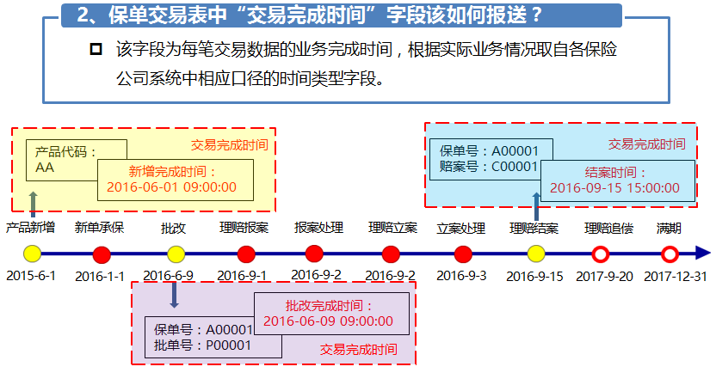
返回《《

保单自然人受益人信息表(ProCBenefit)
字段中文名 | 字段英文名 | 字段类型 | 主键 | 可空 | 字段说明 | 适用险类 | 默认值 | 对应业务表 | 字段 | 字段说明
交易编码 | TransactionNo | VARCHAR2(50) | 是 |  | 流水号：公司编码+日期（YYYYMMDD）+14位流水，流水号是每天的流水号，每天都是从“00000000000001”开始。其中日期为交易编码产生时当前的系统日期 | 全险种 |  | 保单交易表 | TransactionNo
公司编码 | CompanyCode | VARCHAR2(15) | 是 |  | 保险行业保险公司总公司编码，对应《业务代码表》中的“保险机构代码”。上海保险交易所报送城乡居民住宅地震巨灾保险业务时，该字段上报业务归属机构的机构编码。 | 意外险、健康险
保单编号 | PolicyNo | VARCHAR2(50) | 是 |  | 保险单的编号。对应二期该表中的“保单号”。 | 意外险、健康险 |  |  | policy_no
受益人序号 | BnfSerialNum | INTEGER | 是 |  | 该字段是保单范围内对受益人唯一编码，以整数形式，若多个受益人则从1累加，若为法定受益人则为“0”需要保险公司提前对客户数据进行合并后报送 | 意外险、健康险 |  | ods_f_agr_policy_participant | benefit_order_cd：修改为sequence_no？？？ | 受益人顺序 | 如何判断法定
受益顺序代码 | BenefitSerialNo | VARCHAR2(10) |  |  | 受益人级别，指对受益人进行分组，对应《业务代码表》中的“受益顺序代码”；法定受益人时，填写“1” | 意外险、健康险 |  | ods_f_agr_policy_participant | benefit_order_cd | 受益人顺序
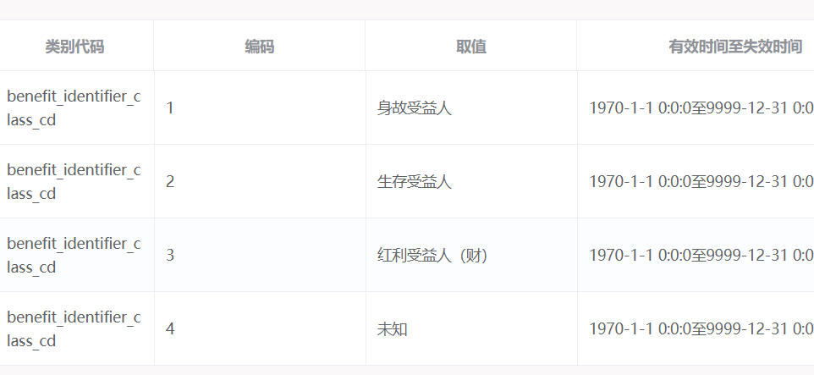
受益人类别代码 | BnfType | VARCHAR2(10) |  |  | 对应《业务代码表》中的“生存/身故受益人类型代码”；法定受益人时，填写“1” | 意外险 健康险 |  | ods_f_agr_policy_participant | benefit_identifier_class_cd
受益人与被保人关系代码 | RelationToInsured | VARCHAR2(10) |  |  | 受益人与被保险人的关系，对应《业务代码表》中的“人员关系代码”；法定受益人时，填写“99” | 意外险、健康险 |  | ods_f_agr_policy_participant | relation_to_insured_cd
受益份额 | PercentOfBenefit | DECIMAL(14,6) |  |  | 该受益人的受益比例。取值范围0-1。 | 意外险、健康险 |  | ods_f_agr_policy_participant | benefit_rate
受益人客户编号 | ICCustomerNo | VARCHAR2(50) |  |  | 受益人客户在保险公司的唯一标识，需要保险公司提前对客户数据进行合并后报送如果没有可以为空,法定受益人时填写默认值“000000”。对应二期该表中的“受益人客户号” | 意外险、健康险 |  | ods_f_agr_policy_participant | user_id
受益人姓名 | BnfName | VARCHAR2(500) |  |  | 受益人的姓名，如法定受益人则填写“法定受益人” | 意外险、健康险 |  | ods_f_agr_policy_participant | party_name | 客户名称
受益人性别代码 | BnfSex | VARCHAR2(10) |  | 是 | 受益人性别代码，对应《业务代码表》中的“性别代码” | 意外险、健康险 |  | ods_f_agr_policy_participant | gender_cd 修改为：policy_participant_ext中的gender
受益人出生日期 | BnfBirthDay | Date |  | 是 | 受益人出生证签署的并在公安户籍部门登记注册、人事档案中记载的日期 | 意外险、健康险 |  | ods_f_agr_policy_participant | birth_dt修改为：policy_participant_ext中的birth
受益人证件类型代码 | BnfIdentifyType | VARCHAR2(10) |  |  | 受益人的证件类型的代码，对应《业务代码表》中的“个人身份证件类型代码”,法定受益人时填写默认值“000000” | 意外险、健康险 |  | ods_f_agr_policy_participant | cert_type_cd
受益人证件号码 | BnfIdentifyNumber | VARCHAR2(50) |  |  | 受益人证件类型对应的证件号码,法定受益人时填写默认值“000000” | 意外险、健康险 |  | ods_f_agr_policy_participant | cert_no
洲际代码 | IHGCode | VARCHAR2(10) |  | 是 | 受益人地址所在洲际。对应《业务代码表》中的“洲际代码”。 | 健康险
国别代码 | Nativeplace | VARCHAR2(10) |  | 是 | 世界各国和地区的代码，对应《业务代码表》中的“国别代码”。 | 健康险
省份代码 | Province | VARCHAR2(10) |  | 是 | 受益人地址所在省份，对应《业务代码表》中的“县及县以上行政区划代码”之省级编码；如地址没有进行省、市、区县的拆分，此字段填充6个零“000000”。 | 健康险 |  | ods_f_agr_policy_participant | address_line中的provinceCode
地市代码 | City | VARCHAR2(10) |  | 是 | 受益人地址所在市/地区，对应《业务代码表》中的“县及县以上行政区划代码”之市/地区级编码；如地址没有进行省、市、区县的拆分，此字段填充6个零“000000”。 | 健康险 |  | ods_f_agr_policy_participant | address_line中的cityCode
区县代码 | County | VARCHAR2(10) |  | 是 | 受益人地址所在县区，对应《业务代码表》中的“县及县以上行政区划代码”之县区级编码；如地址没有进行省、市、区县的拆分，此字段填充6个零“000000”。 | 健康险 |  | ods_f_agr_policy_participant | address_line中的areaCode
详细地址 | DetailAdd | VARCHAR2(255) |  | 是 | 受益人地址所在地详细地址，如地址没有进行省、市、区县的拆分，则在此字段填写完整的地址信息。 | 健康险 |  | ods_f_agr_policy_participant | address_line中的addressLine
邮政编码 | PostCode | VARCHAR2(255) |  | 是 | 受益人所在地址的邮编 | 意外险、健康险 |  | ods_f_agr_policy_participant | address_line中的zipCode
客户号码 | CustomerNo | VARCHAR2(50) |  | 是 | 客户在保信的唯一标识，此字段为保信保留字段，保险公司请填写空值 | 意外险、健康险 | 空
交易完成时间 | TransactionDate | DateTIME YEAR TO SECOND |  |  | 交易业务类型所对应的业务确认完成日期，格式为“YYYY-MM-DD HH:MM:SS” | 全险种 |  | ods_f_agr_policy_participant | TransactionDate
批次号 | BatchNo | VARCHAR2(50) | 是 |  | 数据上传的批次号码；6位公司编码＋1位财寿数据分类（L寿险P财险）+3位批次数据类型（HIS存量数据；INC增量数据；FAI重报数据；MOD修正数据；PTH补报数据）+10位流水，流水号从“0000000001”开始。记录保险公司报送的所有批次轨迹。 | 全险种

返回《《

保单特别约定信息表(ProCengage)
字段中文名 | 字段英文名 | 字段类型 | 主键 | 可空 | 字段说明 | 适用险类 | 默认值 | 对应业务表 | 字段 | 字段说明
交易编码 | TransactionNo | VARCHAR2(50) | 是 |  | 流水号：公司编码+日期（YYYYMMDD）+14位流水，流水号是每天的流水号，每天都是从“00000000000001”开始。其中日期为交易编码产生时当前的系统日期 | 全险种 |  | 保单交易表 | TransactionNo
公司编码 | CompanyCode | VARCHAR2(50) |  |  | 保险行业保险公司总公司编码，对应《业务代码表》中的“保险机构代码”。上海保险交易所报送城乡居民住宅地震巨灾保险业务时，该字段上报业务归属机构的机构编码。 | 全险种
保单编号 | PolicyNo | VARCHAR2(50) | 是 |  | 保险单的编号 | 全险种 |  | 保单交易表 | policy_no
特别约定序号 | SerialNo | NUMBER | 是 |  | 保单下多条特别约定时，序号顺序递增 | 全险种
产品编号 | RiskCode | VARCHAR2(50) |  |  | 保单产品代码，对应产品模块【产品信息】中“产品代码” | 全险种 |  | ods_f_agr_policy | product_code
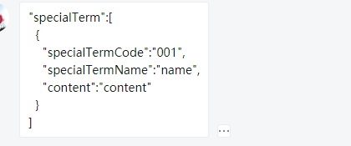
特别约定编号 | EspecialCode | VARCHAR2(50) |  |  | 保险公司记录的自行定义的特别约定编码 | 全险种 |  | ods_f_agr_policy_relation | policy_extend_info：修改为special_term_sup_clause_info》specialTerm》specialTermType | json字段！！！
特别约定名称 | EspecialName | VARCHAR2(255) |  |  | 特别约定名称，保险公司记录的自行定义的特别约定名称 | 全险种 |  | ods_f_agr_policy_relation | policy_extend_info：修改为special_term_sup_clause_info》specialTerm》specialTermName | json字段！！！
特别约定内容 | EspecialClauses | VARCHAR2(18000) |  |  | 文字描述 | 全险种 |  | ods_f_agr_policy_relation | policy_extend_info：修改为special_term_sup_clause_info》specialTerm》content | json字段！！！
交易完成时间 | TransactionDate | DateTIME YEAR TO SECOND |  |  | 交易业务类型所对应的业务确认完成日期，格式为“YYYY-MM-DD HH:MM:SS” | 全险种 |  |  | TransactionDate
批次号 | BatchNo | VARCHAR2(50) | 是 |  | 数据上传的批次号码；6位公司编码＋1位财寿数据分类（L寿险P财险）+3位批次数据类型（HIS存量数据；INC增量数据；FAI重报数据；MOD修正数据；PTH补报数据）+10位流水，流水号从“0000000001”开始。记录保险公司报送的所有批次轨迹。 | 全险种

返回《《

理赔立案处理信息表(ProLClaimOpinionDeal)
字段中文名 | 字段英文名 | 字段类型 | 主键 | 可空 | 字段说明 | 报送险类 | 默认值 | 对应业务表 | 字段 | 字段说明
交易编码 | TransactionNo | VARCHAR2(50) | 是 |  | 流水号：公司编码+日期（YYYYMMDD）+14位流水，流水号是每天的流水号，每天都是从“00000000000001”开始。其中日期为交易编码产生时当前的系统日期 | 全险种 |  | 保单交易表 | TransactionNo
公司编码 | CompanyCode | VARCHAR2(50) |  |  | 保险行业保险公司总公司编码，对应《业务代码表》中的“保险机构代码”。上海保险交易所报送城乡居民住宅地震巨灾保险业务时，该字段上报业务归属机构的机构编码。 | 全险种
保单编号 | PolicyNo | VARCHAR2(50) | 是 |  | 保险单的编号。对应二期该表中的“保单号”。 | 全险种 |  | 保单交易表 | policy_no
立案编号 | ClmNo | VARCHAR2(50) | 是 |  | 理赔立案号。对应二期该表中的“立案号”。 | 全险种 |  | ods_f_clm_claim | claim_no
立案处理类型代码 | ClaimDealTypeCode | VARCHAR2(50) |  |  | 立案处理的结果类型，对应《业务代码表》中的“立案处理类型代码” | 全险种 |  | ods_f_clm_claim | claim_status_cd | 根据赔案状态判断
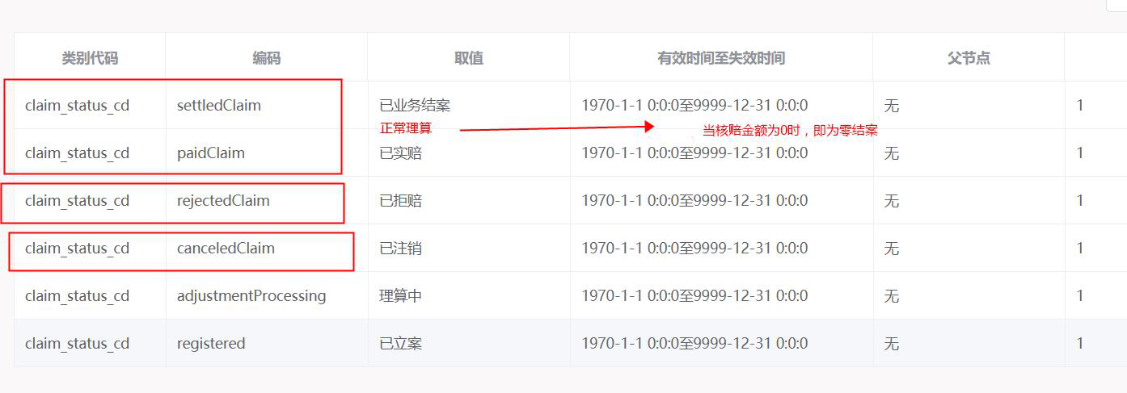
立案处理时间 | ClaimDealTime | DATE TIME YEAR TO SECOND |  |  | 立案处理时间，格式为“YYYY-MM-DD HH:MM:SS” | 全险种 |  | ods_f_clm_claim | register_dt
立案注销原因/立案零结原因 | CancelReasons | TEXT |  | 条件必填 | 立案注销/立案零结的原因，“立案处理类型代码”为‘03’或‘04’时，该字段必填。对应二期该表中的“立案注销/零结原因”。 | 全险种 |  | ods_f_clm_operation_trace | 02 claim_operate_extend_msg 04 adjust_content | claim_action_cd=‘3’
立案注销恢复时间 | ClaimCancelRecoverDate | DATE TIME YEAR TO SECOND |  | 条件必填 | 立案注销恢复时间,格式为“YYYY-MM-DD HH:MM:SS”，“立案处理类型代码”为‘03’时，该字段必填 | 全险种
立案注销恢复次数 | ClaimCancelRecoverNumber | NUMBER |  | 条件必填 | 立案注销恢复次数，“立案处理类型代码”为‘03’时，该字段必填 | 全险种
立案处理机构编号 | ClaimDealCode | VARCHAR2(15) |  |  | 立案处理机构的代码，对应《业务代码表》中的“保险分支机构代码” | 全险种
立案处理机构名称 | ClaimDealName | VARCHAR2(255) |  |  | 立案处理机构的名称，对应《业务代码表》中的“保险分支机构代码”所对应的名称 | 全险种
交易完成时间 | TransactionDate | DateTIME YEAR TO SECOND |  |  | 交易业务类型所对应的业务确认完成日期，格式为“YYYY-MM-DD HH:MM:SS” | 全险种 |  |  | TransactionDate
批次号 | BatchNo | VARCHAR2(50) | 是 |  | 数据上传的批次号码；6位公司编码＋1位财寿数据分类（L寿险P财险）+3位批次数据类型（HIS存量数据；INC增量数据；FAI重报数据；MOD修正数据；PTH补报数据）+10位流水，流水号从“0000000001”开始。记录保险公司报送的所有批次轨迹。 | 全险种

返回《《

